RawData
시행년도 | 시행사 구분 | 권역구 구분
2025 | 신분당 | 강남구

순번 | 조사측선명 | 손상구분번호 | 침하(mm) | 균열 | 습윤 | 노후도(년) | 지반침하 발생 등의 이력(1년 이내) | 침하 | 균열 | 습윤 | 노후도 | 보수보강이력 | 평가점수 | 평가등급 | 조사자 의견 | 인접지번주소(도로명주소) | 조사 위치도 | 부가정보 1 | 부가정보 2
1 | 강남대로 | 25-강남구-1 | 양호 | 거북등 | 양호 | 13.5 | - | 0 | 3 | 0 | 1 | 0 | 4 | 일반 |  | 역삼동 858 | 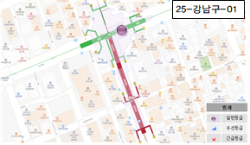 | 강남역 교차로 도로
2 | 강남대로 | 25-강남구-2 | 양호 | 거북등 | 양호 | 13.5 | - | 0 | 3 | 0 | 1 | 0 | 4 | 일반 |  | 역삼동 826 | 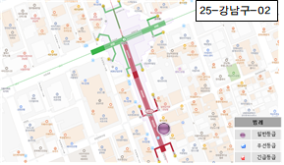 | 올리브영 강남중앙점 도로
3 | 강남대로 | 25-강남구-3 | 양호 | 거북등 | 양호 | 13.5 | - | 0 | 3 | 0 | 1 | 0 | 4 | 일반 |  | 역삼동 831 | 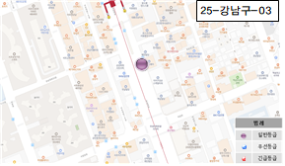 | 혜천빌딩 앞 도로 | 22년 발생 첫조사 '23년 아스콘 보수(패칭) '25년 아스콘 재보수(패칭)
4 | 강남대로 | 25-강남구-4 | 양호 | 거북등 | 양호 | 13.5 | - | 0 | 3 | 0 | 1 | 0 | 4 | 일반 |  | 강남대로 350 | 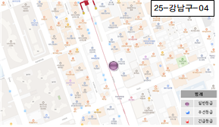 | 스케일타워 앞 도로
5 | 강남대로 | 25-강남구-5 | 양호 | 종균열 | 양호 | 13.5 | - | 0 | 1 | 0 | 1 | 0 | 2 | 일반 |  | 역삼동 831-18 | 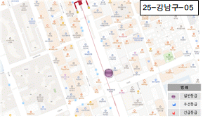 | 역삼빌딩 앞 도로
6 | 강남대로 | 25-강남구-6 | 양호 | 거북등 | 양호 | 13.5 | - | 0 | 3 | 0 | 1 | 0 | 4 | 일반 |  | 역삼동 832 | 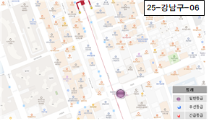 | 우성아파트 앞 사거리 도로
7 | 강남대로 | 25-강남구-7 | 양호 | 거북등 | 양호 | 13.5 | - | 0 | 3 | 0 | 1 | 0 | 4 | 일반 |  | 역삼동 832-2 | 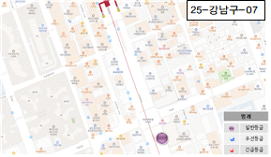 | 역삼동832-2 알 도로
8 | 강남대로 | 25-강남구-8 | 양호 | 거북등 | 양호 | 13.5 | - | 0 | 3 | 0 | 1 | 0 | 4 | 일반 |  | 역삼동 837 | 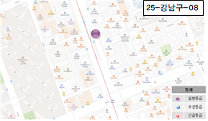 | 라온약국 앞 도로
9 | 강남대로 | 25-강남구-9 | 양호 | 거북등 | 양호 | 13.5 | - | 0 | 3 | 0 | 1 | 0 | 4 | 일반 | 5cm이하 침하 | 역삼동 837-11 | 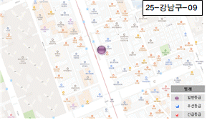 | 유니온센터 주차장 입구 앞 도로
10 | 강남대로 | 25-강남구-10 | 양호 | 거북등 | 양호 | 13.5 | - | 0 | 3 | 0 | 1 | 0 | 4 | 일반 |  | 역삼동 837-36 | 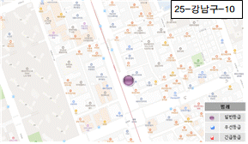 | 우리은행 앞 도로
11 | 강남대로 | 25-강남구-11 | 양호 | 거북등 | 양호 | 13.5 | - | 0 | 3 | 0 | 1 | 0 | 4 | 일반 |  | 뱅뱅사거리 도로(역삼동 838) | 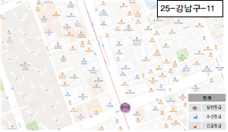 | 뱅뱅사거리 도로
12 | 강남대로 | 25-강남구-12 | 양호 | 거북등 | 양호 | 13.5 | - | 0 | 3 | 0 | 1 | 0 | 4 | 일반 |  | 도곡동 946 | 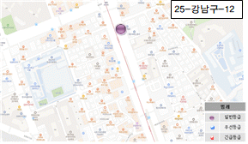 | 부영빌딩 앞 도로
13 | 강남대로 | 25-강남구-13 | 양호 | 거북등 | 양호 | 13.5 | - | 0 | 3 | 0 | 1 | 0 | 4 | 일반 |  | 도곡동 949 | 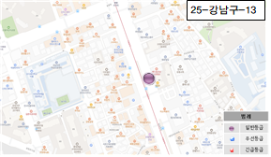 | 메디움강남 요양병원 앞 도로
14 | 강남대로 | 25-강남구-14 | 양호 | 종균열 | 양호 | 13.5 | - | 0 | 1 | 0 | 1 | 0 | 2 | 일반 |  | 도곡동 949-3 | 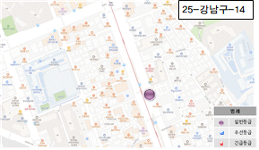 | 캠코양재타워 주차장 앞 도로
15 | 강남대로 | 25-강남구-15 | 양호 | 거북등 | 양호 | 13.5 | - | 0 | 3 | 0 | 1 | 0 | 4 | 일반 |  | 도곡동 949-3 | 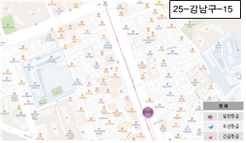 | 한국자산관리공사 앞 도로
16 | 강남대로 | 25-강남구-16 | 양호 | 거북등 | 양호 | 13.5 | - | 0 | 3 | 0 | 1 | 0 | 4 | 일반 |  | 도곡동 952-6 | 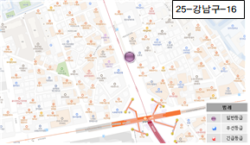 | 도루코본사 앞 도로
17 | 강남대로 | 25-강남구-17 | 양호 | 거북등 | 양호 | 13.5 | - | 0 | 3 | 0 | 1 | 0 | 4 | 일반 |  | 도곡동 953 | 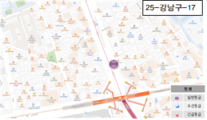 | 강남 현안과의원 앞 도로
18 | 강남대로 | 25-강남구-18 | 양호 | 거북등 | 양호 | 13.5 | - | 0 | 3 | 0 | 1 | 0 | 4 | 일반 |  | 도곡동 958-34 | 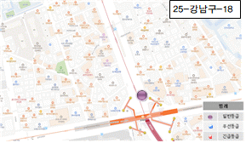 | 양재역 #3번 출구 앞 도로

